OVERVIEW
SMART HOME

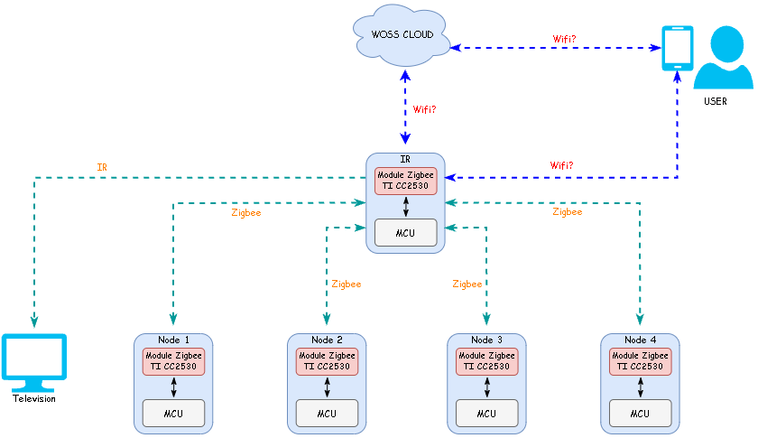

cc

HARDWARE
HARDWARE

MDULE NGUỒN
BOARD PCB
MODULE TRUYỀN THÔNG
MẠCH BẢO VỆ

Mục đích:
- Cung cấp điện áp và dòng ổn định cho mạch. Các module nguồn hay sử dụng là: nguồn áp ra 3,3V hoặc 5V
Yêu cầu:
- Điện áp và dòng điện ra phải ổn định và sai số trong khoảng cho phép (+-5%?)
Nội dung kiểm tra:
1. Dụng cụ đo:
- Đồng hồ đo điện đa năng
- Oscilloscope
- Bộ cấp nguồn AC - DC
2. Cách đo:
- Cho giá trị input vào ban đầu, đo các giá trị output (áp, dòng)
- Sau đó thay đổi giá trị input trong khoảng cho phép, đo và theo dõi sự ổn định của output
- Cho giá trị điện áp input ra khỏi vùng cho phép (cái này nên lắp thêm 1 mạch bảo vệ module nguồn. Mạch bảo vệ lắp như thế nào?)
- Khi áp vào tăng hoặc giảm đột ngột (bật tắt nguồn cấp), đo và ghi nhận giá trị Vout
Làm 1 sheet exel để ghi kết quả test (Bổ sung sau)
Mục đích:
- Là cốt lõi của thiết bị. Bao gồm hầu hết các linh kiện và kết nối và truyền dẫn giữa chúng với nhau và với các module
Yêu cầu:
- Bo mạch sau khi hàn phải đẹp, ngay ngắn và chắc chắn
- Các chân linh kiện đều được hàn đúng vị trí, ăn với bo mạch và chắc chắn
- Đảm bảo sự truyền dẫn tốt, không bị trầy xước, đứt hay chập mạch
- Các giá trị điện áp và dòng điện tại các vị trí cần thiết là chính xác và ổn định với sai số đầu ra (+-5%?)
Nội dung kiểm tra:
1. Kiểm thử nguội bằng mắt:
+ Kiểm tra và so sánh vị trí, foot pin, chiều, giá trị các linh kiện với Schematic
+ Kiểm tra mối hàn và sự chắc chắn của chân linh kiện với PCB.
+ Bo mạch PCB phải sạch đẹp, gọn gàng, không trầy xước, đứt gãy,...
2. Kiểm thử bằng các dụng cụ:
- Dụng cụ cần: Nguồn cấp điện DC/AC; đồng hồ đo điện đa năng, dây nối, công tắc, cầu chì, các linh kiện bảo vệ mạch, các dụng cụ đảm bảo an toàn cho người kiểm tra (Găng tay cách điện, mắt kính, dép cao su cách điện,...)
- Cách đo:
+ Kéo sẵn các dây từ điểm cần đo ra ngoài để đảm bảo an toàn cho người đo và tránh chập mạch khi thao tác
+ Gắn các linh kiện bảo vệ cho mạch nếu lỡ xảy ra sự cố (gắn như thế nào?)
+ Cấp nguồn cho bo mạch
+ Đo các giá trị điện áp/dòng điện tại các vị trí cần đo (đã được nối dây sẵn ở trên)
+ Khi áp và tăng hoặc giảm đột ngột (bật tắt nguồn cấp), kiểm tra và ghi nhận sự hoạt động của bo mạch
Làm 1 sheet exel để ghi kết quả test (Bổ sung sau)
Sử dụng module zigbee Ti CC2530
Mục đích:
- Truyền nhận tín hiệu, dữ liệu giữa các thiết bị
Yêu cầu:
- Mỗi module phải hoạt động tốt
- Thời gian truyền nhận nhanh chóng
- Dữ liệu truyền nhận của một module không bị cộng dồn và không bị ảnh hưởng bởi các module khác
- Khoảng cách truyền dữ liệu: + Trong không gian thoáng đãng: 50m + Có thể truyền nhận dữ liệu tốt trong một căn hộ rộng 100 mét vuông
+ Trong tòa nhà cao tầng, khoảng cách truyền nhận dữ liệu ít nhất 1 tầng lầu.
Nội dung kiểm tra:
1. Kiểm tra nguội bằng mắt:
- Khi mới mua module về, cần kiểm tra: + Số lượng + Hình thức: module phải sạch đẹp, không gãy, trầy xước và phải đầy đủ linh kiện
2. Kiểm thử bằng các dụng cụ:
a. Dụng cụ cần: - Máy tính đã có phần mềm Termina - Cổng USB UART, số lượng 5 cái - Cục sạc dự phòng: 3 cái - 1 bo mạch Arduino hoặc ESP32 b. Cách đo:
- Bước 1. Kiểm tra hoạt động của từng module. Kết nối module với máy tính qua cổng UART và kiểm tra khả năng truyền nhận
- Bước 2. Đo khoảng cách truyền nhận giữa 2 module - Bước 3. Đo khoảng cách truyền nhận khi có 5 module (mesh)
Cách thực hiện và kết quả thực nghiệm đã được viết rõ ràng và chi tiết trong file "Testing_Module-Zigbee.pptx"
Mục đích:
- Bảo vệ mạch điện/module/vi điều khiển mỗi khi có sự cố (điện áp/dòng điện vượt quá mức cho phép hay thay đổi đột ngột)
- Trong qua trình test và đo đạc có thể lắp thêm một số thiết bị nhằm bảo vệ cho mạch và đảm bảo an toàn cho người test
Yêu cầu:
- Mạch bảo vệ hoạt động tốt:
+ An toàn cho người xung quanh, không là tác nhân gây cháy, nổ,...
+ Bảo vệ tối đa để có thiệt hại nhỏ nhất cho thiết bị khi có sự cố.
Nội dung kiểm tra:
1. Kiểm tra nguội bằng mắt trên PCB: - Xác nhận các thiết bị, linh kiện bảo vệ đã được lắp đặt đúng
2. Kiểm thử bằng dụng cụ
- Tạo một mô hình đơn giản với các linh kiện bảo vệ tương tự như trong PCB (Schematic). Sau đó đo đạc, kiểm thử với tất cả các trường hợp có thể xảy ra:
+ Quá dòng, quá áp
+ Tắt đột ngột
+ Bật đột ngột: Đo điện áp/dòng vọt lố
+ Bật đột ngột với điện áp/dòng ban đầu lớn
+ Bật và tắt đột ngột liên tục
...
Làm 1 sheet exel để ghi kết quả test (Bổ sung sau)

FIRMWARE
FIRMWARE

GATEWAY
MCU

Mục đích:
- Làm cổng trung gian truyền nhận các lệnh, tín hiệu và dữ liệu giữa: + Cloud và thiết bị (switch) + Các thiết bị (switch) với nhau (mesh). Đã test Module CC2530 và không có mesh. Sẽ bổ sung sau
Yêu cầu:
- Thời gian xử lý và đáp ứng nhanh
- Tín hiệu và dữ liệu được truyền chính xác và đầy đủ
- Xử lý được nhiều yêu cầu cùng một lúc (multi task)
Nội dung kiểm tra: - Kết nốiGateway với máy tính (nếu chưa có apps): + Gửi các lệnh bật/tắt riêng lẻ cho từng thiết bị (đèn, quạt điện,...). + + Gửi đồng thời nhiều lệnh bật/tắt cho nhiều thiết bị
+ Gửi yêu cầu bật/tắt liên tục cho các thiết bị
+ Gửi lệnh đọc công suất (nhiệt độ,...) trên thiết bị và chờ phản hồi.
Kiểm tra xem các thiết bị có thực thi đúng và ngay lập tức yêu cầu từ gateway không? Nếu delay thì delay bao nhiêu? Có chấp nhận được không? Ghi nhận lại các kết quả
Làm 1 sheet exel cho kết quả test và cách thực hiện (Bổ sung sau)
Mục đích:
- Là trung tâm xử lý của thiết bị. Nhiệm vụ:
+ Nhận các yêu cầu, tín hiệu từ gateway (được chuyển từ cloud) + Thực hiện đóng/mở relay (đóng/tắt thiết bị) + Đọc giá trị dòng điện và tính toán công suất, sau đó gửi về gateway (nếu có yêu cầu)
+ Đọc giá trị cảm biến (nhiệt độ, độ ẩm,...) và gửi về gateway
Yêu cầu:
- Thời gian xử lý và đáp ứng nhanh
- Tín hiệu và dữ liệu được truyền - nhận chính xác và đầy đủ
- Xử lý được nhiều yêu cầu cùng một lúc (multi task)
Nội dung kiểm tra:
- Nhận và phản hồi lại yêu cầu từ gateway:
+ Đóng mở relay
+ Đọc giá trị cảm biến và gửi tới gateway
Làm 1 sheet exel để ghi kết quả test (Bổ sung sau)

OTHERS
OTHERS

HOUSING
TOẢ NHIỆT
...

Mục đích - Yêu cầu:
- Đảm bảo an toàn cho thiết bị và người sử dụng:
+ Cách điện
+ Cách nhiệt
- Kích thước nhỏ gọn
- Tăng thẩm mỹ cho thiết bị
- Chịu được lực nén khi lắp vào ổ điện
Nội dung kiểm tra:
Trả lời các câu hỏi sau:
- Mẫu thiết kế có an toàn không? Có bị hở mạch, hở dây không?
- Thiết kế có đẹp, bắt mắt không?
- Thiết kế đã tối ưu chưa, kích thước nhỏ nhất chưa? Có tiện dụng không?
- Vỏ hộp có đủ bền, chắc không? Độ dày đã đủ chưa?
- Có dễ thao tác tháo lắp, đóng mở không?
- Thiết kế có dễ dàng cho việc lắp đặt, thi công, thay thế và bảo trì không?
Làm 1 sheet exel để ghi kết quả test (Bổ sung sau)
Mục đích:
- Biết được nhiệt độ của thiết bị khi hoạt động để trả lời các câu hỏi sau:
+ Nhiệt độ thiết bị cao hay thấp?
+ Có ảnh hưởng tới độ bền linh kiện không?
+ Có gây nóng chảy housing (vỏ) không?
+ Có gây cháy nổ không?
Sau đó đưa ra các phương án giải quyết
Yêu cầu:
- Đo được nhiệt độ của thiết bị
- Tính hiệu suất làm việc của thiết bị, từ đó tính được nhiệt lượng tỏa ra
- Sau đó, đưa ra nhận định và tìm hướng giải quyết.
Nội dung kiểm tra:
- Nếu mạch không có cảm biến nhiệt độ:
+ Phương án 1: Dùng tay
Cho thiết bị hoạt động. Dùng tay sờ lên vỏ thiết bị (cách điện) và cảm nhận sự gia tăng nhiệt độ theo thời gian. Sau đó đưa ra kết luận tương đối.
+ Phương án 2: Tự thiết kế bộ đo nhiệt độ bằng Arduino: Cách làm???
- Nếu mạch tích hợp sẵn cảm biến nhiệt độ:
+ Đọc và ghi nhận giá trịnhiệt độ theo từng mốc thời gian (5 phút, 30 phút, 1 giờ, 24 giờ,...)
Làm 1 sheet exel để ghi kết quả test (Bổ sung sau)
Mục đích - Yêu cầu:
...
Nội dung kiểm tra:
...

